R7.10月
北区病児病後児保育 与薬依頼票・同意書

 |  |  |  |  |  |  |  |  | 年 月 日記入
現在の 投薬状況 | 今朝の内服薬 |  |  | 時間： |  | 時 |  |  | 分頃
 | 薬剤名：
 | 今朝の吸入 |  |  | 時間： |  | 時 |  |  | 分頃
 | 薬剤名：
 | 坐薬の使用 |  | 最終使用時間： |  |  |  | 月 |  | 日 |  |  |  | 時 |  | 分頃
 | 薬剤名：
 | 外用薬の使用 無 有
 | 薬剤名：

以下の通り、投薬を依頼致します。
依頼者 | 保護者氏名： 児童氏名： （ 歳 か月）
剤型 | 粉末 液(シロップ) 外用薬 坐薬 その他 |  |  |  |  |  |  |  |  |  |  | （ |  |  |  | ）
投薬内容 | 薬剤名 |  |  |  | 用量 |  |  |  |  | 用法
 | 記入例 | アスベリン・ムコダイン |  |  | １袋 |  |  |  |  | 昼食後

外用薬 | 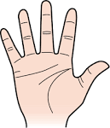 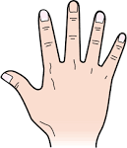 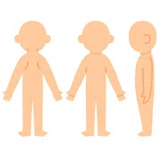
その他特記事項 | ※薬の飲ませ方、鼻水の吸引希望など（にじのへやは吸引をおこなっておりません）

児童連絡票に相違なく、病児病後児保育室の利用を申し込みます。
① 子どもの容態が急激に悪化した場合、私及び代理人が早急に迎えに行きます。 また、医療機関で受診、治療、処置を行うことに同意し、要した費用についても支払いをします。
② 万一の病児・病後児保育室内で感染については了承します。
③ 持参した食事に関する一切の責任は私にあることとし、万一持参した食事の摂取により、 子どもの体調に異変が生じても苦情は申しません。
④ 保育室での規則を守り、守れなかった際には、今後利用ができなくなる場合があることに同意致します。

上記事項に同意致します。
 |  |  |  |  |  |  |  |  | 年 |  | 月 |  |  | 日
 |  |  |  |  |  |  |  | 保護者氏名：

